关系图
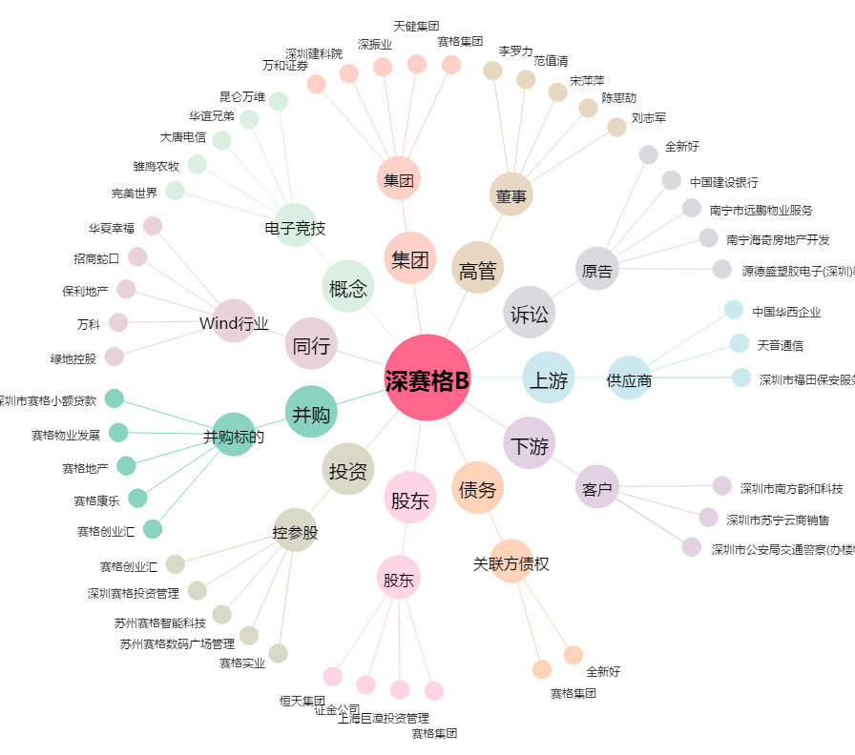
深赛格B[200058.SZ] - 关系概览图

